Чек-ап бизнес-цели
weigroup.ru
WEI GROUP |  |  | 7 (909) 999-89-85 mail@weigroup.ru

ЧЕКАП БИЗНЕС-ЦЕЛИ |  |  | ПРИМЕР ЗАПОЛНЕНИЯ

БЛОК 1. Соответствие бизнес-цели миссии и ценностям руководителя и компании | 1 | Ваша личная миссия | Помогать создавать новое и полезное для этого мира
 | 2 | Миссия компании | Создавать среду в котрой люди хотят и могут достигать большего © (WEI Group)
 | 3 | Большая бизнес цель, которую Вы хотите поставить (когда мы сделаем Х, тогда получим ценность У) | Если мы станем лучшей компанией по разработке полезных и эффективных управленческих ИТ-продуктов, то получим много денег и принесем пользу своей стране, бизнесменам в России и по всему миру
 | 4 | На какой период эта цель? | 10 лет
 | 5 | Что эта цель означает для Вас лично? (опишите в 5-7 существительных) | Эндорфин, свободу, удовольствие, самоуважение, достаток, радость, интерес, азарт, вдохновляющую среду
 | 6 | Какие 5-7 ключевых ценностей Вас подкупают? | свобода, живой интерес, уважение, наша планета, позитив, новые открытия, дружелюбие, честность, порядок, вдохновляющая среда
 | 7 | Соответствует ли цель Вашим ценностям? (сравните п.5 и 6) | да
 | 8 | Какие 5-7 ключевых ценностей приняты в вашей компании? | уважение, люди, дружелюбие, саморазвитие, ответственность, баланс жизни и работы, баланс инновационности и порядка
 | 9 | Как отразится выполнение цели на компании и ее ценностях? | Компания будет расти и процветать, цель усиливает и развивает ценности компании
 | 10 | Цель сопряжена с миссией компании? | да
 | 11 | Цель вовлекает команду? | не знаю
 | 12 | Как звучит цель для команды? | пока никак
 | 13 | Соответствует ли цель ценностям Вашей команды? | не знаю
 | 14 | Какие выгоды цель принесет лично Вам? | увеличение капитализации компании, личного дохода
 | 15 | Какие выгоды цель принесет команде? | дополнительный доход, достижение, которое можно записать в свое резюме и которое может повысить стоимость специалиста на рынке труда
 | 16 | А какие выгоды хочет сама команда? | дополнительный доход, интересные задачи
БЛОК 2. Проверка цели по SMARTER | 17 | Определенность (цель должна быть определенной, проверьте цель по критериям ниже) и переформулируйте цель при необходимости | Когда через 10 лет мы станем лучшей по оценке 170 тыс. клиентов (3% рынка) компанией по разработке полезных и эффективных управленческих ИТ-продуктов, тогда сможем достичь выручки Х+ млрд. руб./год и чистой прибыли не менее 15% и принесем пользу экономике России и бизнесменам России.
 | 18 | Конкретность (однозначная формулировка, указывающая к какой сфере бизнеса относится цели и что нужно делать)
 | 19 | Измеримость (числовое измерение результата)
 | 20 | Достижимость (реально реализовать в установленный срок, реально привлечь нужные ресурсы или есть успешный опыт подобных реализаций на рынке)
 | 21 | Согласованность и обеспеченость (цель д.б. важной, значимой, соответствовать общему направлению развития и глобальным целям бизнеса)
 | 22 | Определенность по срокам (есть конкретный срок выполнения цели)
 | 23 | Экологичность и этичность (не принесет вреда)
 | 24 | Письменно зафиксированная
БЛОК 3. Проверка цели на амбициозность | 25 | 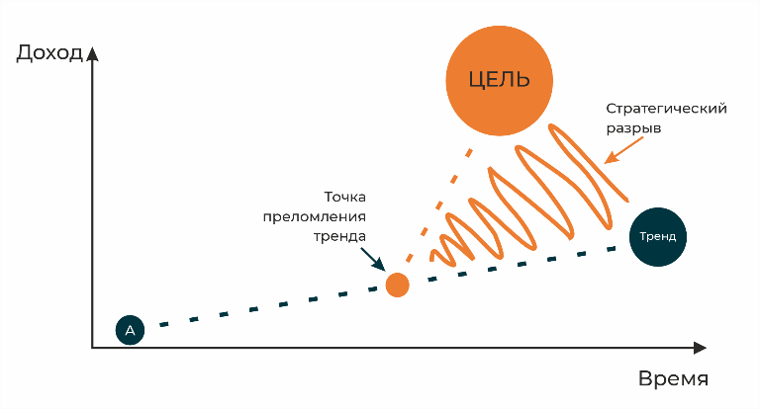 Амбициозность (цель должна быть амбициозной). Ваша цель такая?
 | 26 | Текущая чистая прибыль в среднем в год | ХХ 000 000
 | 27 | Тренд по чистой прибыли на целевую дату (если не будем достигать цель, к какому результату придем, развивая бизнес как сейчас? Какая чистая прибыль в среднем в год будет к сроку из п. 4 - Ваш прогноз?) | ХХ 000 000
 | 28 | Цель по прибыли | ХХХ 000 000
БЛОК 4. Мотивация к цели | 29 | На сколько баллов Ваша мотивация (от 1 до 10, где 1 - отсутствие мотивации)? | 10
 | 30 | Какие ОВИ (ожидаемые выгоды от изменений) (от 1 до 10, где 1 - отсутствие выгод)? | 10
 | 31 | Какие ОУЗ (ожидаемые усилия, затраты) (от 1 до 10, где 10 - максимальные затраты, усилия)? | 10
 | 32 | ВППР (вероятность получения положительного результата) (от 1 до 10, где 1 - минимальная вероятность) | 8
 | 33 | Объективый балл мотивации (все, что ниже 7 баллов - не мотивирует). АВТОМАТИЧ.ПОЛЕ | 8
БЛОК 5. Ресурсы | 34 | Что необходимо изменить, чтобы повысить Вашу мотивацию? | снизить личные усилия и затраты, найти помощников-экспертов и специалистов, декомпозировать большую цель на контрольные точки, двигаться через достижения в промежуточных контрольных точках
 | 35 | Какие Ваши личные ресурсы/условия необходимы для достижения цели? (время, усилия, деньги) | полное вовлечение, мозгами и временем (время и усилия)
 | 36 | Какие материальные ресурсы необходимы компании для достижения цели (по Вашему мнению)? | серверные мощности, ресурсы для размещения продуктов, средства автоматизации процессов
 | 37 | Какие нематериальные ресурсы необходимы компании для достижения цели (по Вашему мнению)? | связи, патенты на изобретения
 | 38 | Какие людские ресурсы необходимы компании для достижения цели (по Вашему мнению)? | доп. команда опытных экспертов по направлениям, команда специалистов по ИТ- разработке и выводу продуктов на рынок
 | 39 | Какие финансовые ресурсы необходимы компании для достижения цели (по Вашему мнению)? | инвестиции в размере ок ХХ млн руб. на текущий год (частные инвестиции, дешевые кредиты, гранты) и далее тоже понадобятся инвестиции

